Hoja1
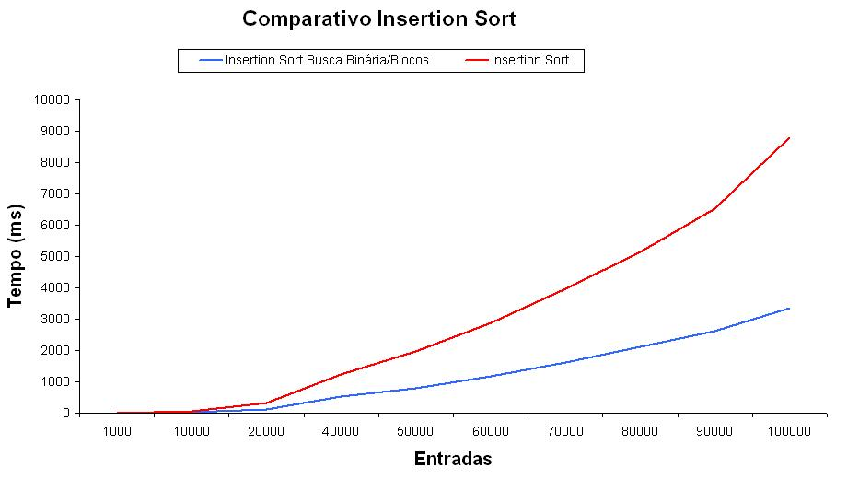
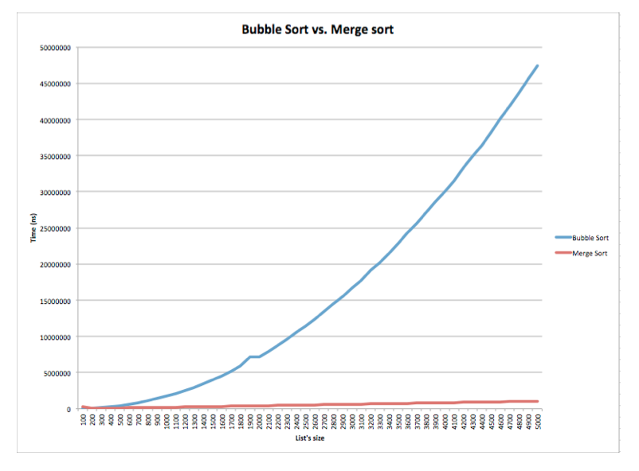
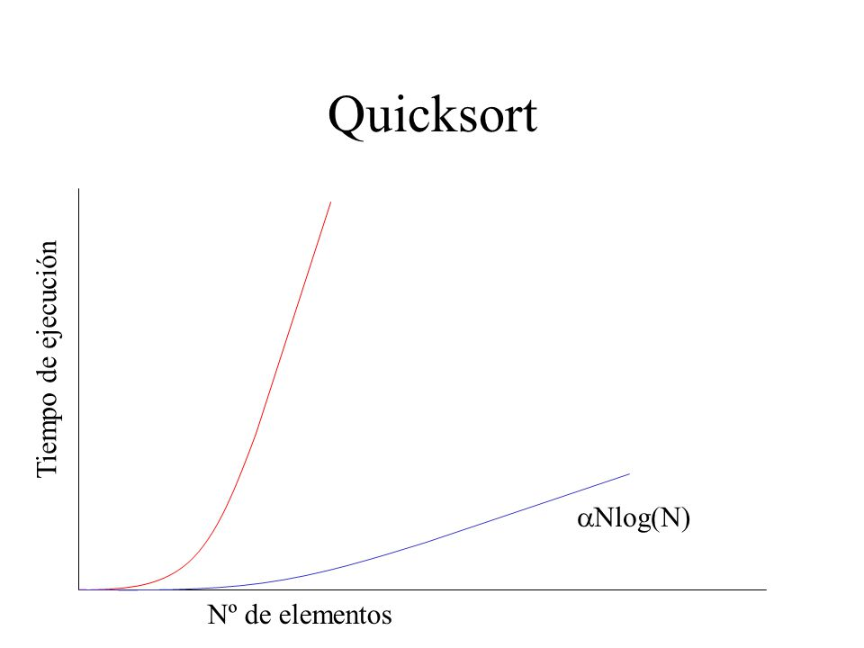
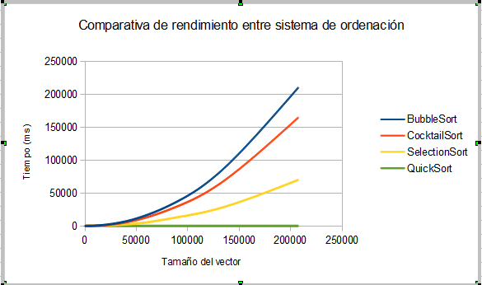
Robin Woods
Gerardo Cardoza |  |  |  |  |  | Tiempos de corrida
 |  |  |  |  | Selection Sort | 0.4
Metodos de ordenamiento | Complejidad | Tiempos de corrida(seg) | Tamaño del vector | Tiempos de corrida(seg) |  | 0.38 | 3000
Selection Sort | O(n²) | 0.4 | 3000 | 0.4 |  | 0.35 | 2500
Insertion sort | O(n²) | 0.2 | 3000 | 0.2 |  | 0.32 | 2000
 |  |  |  |  |  | 0.31 | 1500
 |  |  |  |  |  | 0.29 | 1000
 |  |  |  |  |  | 0.28 | 500
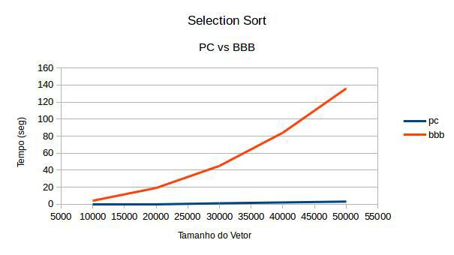

 |  |  |  |  |  |  | Insertion Sort
 |  |  |  |  |  |  |  | 0.22 | 3000
 |  |  |  |  |  |  |  | 0.2 | 2500
 |  |  |  |  |  |  |  | 0.19 | 2000
Insertion Sort y Selection Sort
 |  |  |  |  |  |  |  | 0.17 | 1500
 |  |  |  |  |  |  |  | 0.15 | 1000
 |  |  |  |  |  |  |  | 0.14 | 500

